P5
Etiquetas de fila | Suma de SKU
BABEROS | 5695497
BIBERONES | 24029622
MAMILAS | 11692575
VASOS ENTRENADORES | 22896549
Total general | 64314243

P8
SUB-CATEGORIA | BABEROS

CANAL | PRODUCTO | Suma de 2022 ENERO
Autoservicios | BAB SILICON FRASES | 1069.2
 | BABERO ACUARIO CH | 2235.6
 | BABERO FOREST CH | 12193.2
 | BABERO FOREST GRAND | 11404.8
 | BABERO FRASES GDE | 16480.8
 | BABERO FRYDR CHICO | 7851.6
Total Autoservicios |  | 51235.2
Canales Especializados | BAB SILICON FRASES | 7462.8
 | BABERO ACUARIO CH | 3261.6
 | BABERO FOREST CH | 8251.2
 | BABERO FOREST GRAND | 6480
 | BABERO FRASES GDE | 9547.2
 | BABERO FRYDR CHICO | 3520.8
 | BABERO MILLENNIAL C | 3574.8
Total Canales Especializados |  | 42098.4
Total general |  | 93333.6

PARTE 2
Otra de las actividades a desempeñar es el desarrollo de empaques de productos, en dichos empaques se deben colocar "claims", es decir declaraciones simples y cortas que permitan al consumidor conocer los principales beneficios, atributos y diferenciadores del producto vs el de la competencia. A continuación se observa el nuevo biberón INFANTI que tiene como característica principal una mamila anticólicos que gracias a su tecnología libera el aire generado por el bebé al succionar. Realizar una propuesta de 5 Claims a comunicar en el empaque del producto considerando la ventaja competitiva anterior y los atributos observables en la imagen.

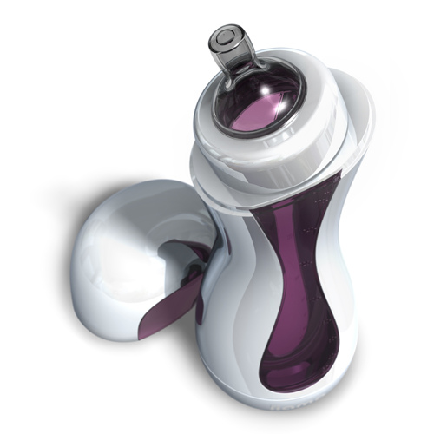

 | 1.-
 | 2.-
 | 3.-
 | 4.-
 | 5.-

